総括表
令和7年度交差点交通量調査報告書
交差点名 |  |  |  | №75 響橋 【Y-244】 |  |  |  |  | 調査年月日 |  |  | 2025-11-20 |  |  |  | 天候 | 晴れ 一時 曇り |  |  | 75
所在地 |  |  |  | 鶴見区北寺尾1丁目 |  |  |  |  | 調査時間帯 |  |  | 7:00～19:00（12時間合計） |  |  |  |  |  |  |  | 響橋
 |  |  |  |  |  |  |  |  |  |  |  |  |  |  |  |  |  |  |  | Y-244
 |  |  |  |  |  |  |  |  |  |  |  |  |  |  |  |  |  |  |  | 鶴見区北寺尾1丁目
 |  |  |  |  |  |  |  |  |  |  |  |  |  |  |  |  |  |  |  | 2025-11-20
 |  |  |  |  |  |  |  |  |  |  |  |  |  |  |  |  |  |  |  | 晴れ 一時 曇り

響橋

出典：つるみ区民生活マップ

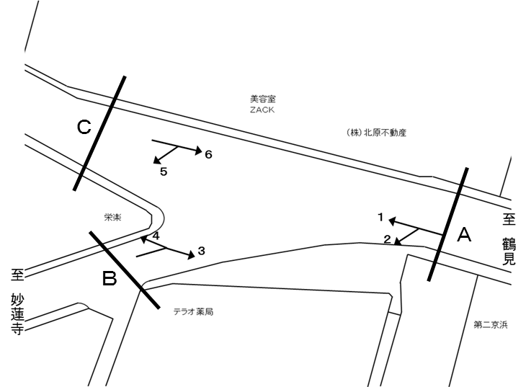

方向別交通量集計表
断面 | 方向 | 二輪車 | 乗用車 | バス | 小型 貨物車 | 大型 貨物車 | 大型計 | 小型計 | 合計 | 断面 | 方向 | 二輪車 | 乗用車 | バス | 小型 貨物車 | 大型 貨物車 | 大型計 | 小型計 | 合計
A | 1 | 132 | 983 | 363 | 107 | 27 | 390 | 1,090 | 1,480 | C | 5 | 95 | 1,013 | 4 | 153 | 46 | 50 | 1,166 | 1,216
 | 2 | 229 | 1,489 | 106 | 183 | 41 | 147 | 1,672 | 1,819 |  | 6 | 161 | 1,163 | 354 | 98 | 39 | 393 | 1,261 | 1,654

 | 計 | 361 | 2,472 | 469 | 290 | 68 | 537 | 2,762 | 3,299 |  | 計 | 256 | 2,176 | 358 | 251 | 85 | 443 | 2,427 | 2,870
B | 3 | 190 | 1,273 | 106 | 170 | 50 | 156 | 1,443 | 1,599
 | 4 | 14 | 104 | 7 | 24 | 11 | 18 | 128 | 146

 | 計 | 204 | 1,377 | 113 | 194 | 61 | 174 | 1,571 | 1,745

方向別
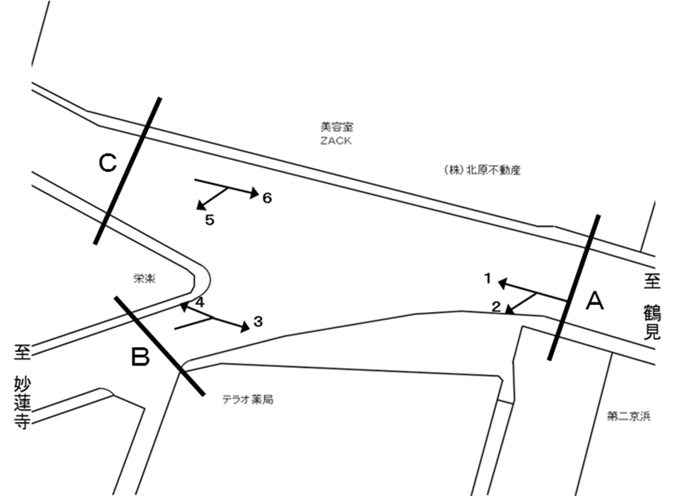
自 動 車 交 通 量 調 査 結 果 集 計 表
 | 調査年月日 |  |  |  |  |  |  |  |  | 調 査 方 向 案 内 図
 | 2025-11-20
 | 調査時間
 | 7：00～19：00（12時間）
 | 天候
 | 晴れ 一時 曇り
 | 調査地点
 | №75 響橋 【Y-244】

 | 方向 | 1 |  |  |  |  |  |  |  |  |  | 方向 | 2
 | 種別 | 乗用車 | バス | 小型 | 大型 | 小型車 | 大型車 | 合計 | 大型車 | 時間 | 自動 | 種別 | 乗用車 | バス | 小型 | 大型 | 小型車 | 大型車 | 合計 | 大型車 | 時間 | 自動
 |  |  |  | 貨物 | 貨物 | 計 | 計 |  | 混入率 | 比率 | 二輪車 |  |  |  | 貨物 | 貨物 | 計 | 計 |  | 混入率 | 比率 | 二輪車
 | 時間帯 | [台] | [台] | [台] | [台] | [台] | [台] | [台] | [％] | [％] | [台] | 時間帯 | [台] | [台] | [台] | [台] | [台] | [台] | [台] | [％] | [％] | [台]
 | 7:00～ 8:00 | 67 | 38 | 2 | 1 | 69 | 39 | 108 | 36.1 | 7.3 | 9 | 7:00～ 8:00 | 87 | 17 | 14 | 4 | 101 | 21 | 122 | 17.2 | 6.7 | 6
 | 8:00～ 9:00 | 68 | 49 | 8 | 0 | 76 | 49 | 125 | 39.2 | 8.4 | 5 | 8:00～ 9:00 | 114 | 15 | 11 | 5 | 125 | 20 | 145 | 13.8 | 8.0 | 8
 | 9:00～10:00 | 70 | 41 | 13 | 4 | 83 | 45 | 128 | 35.2 | 8.6 | 8 | 9:00～10:00 | 106 | 8 | 19 | 4 | 125 | 12 | 137 | 8.8 | 7.5 | 8
 | 10:00～11:00 | 84 | 26 | 10 | 1 | 94 | 27 | 121 | 22.3 | 8.2 | 14 | 10:00～11:00 | 98 | 6 | 9 | 3 | 107 | 9 | 116 | 7.8 | 6.4 | 17
 | 11:00～12:00 | 93 | 20 | 14 | 5 | 107 | 25 | 132 | 18.9 | 8.9 | 10 | 11:00～12:00 | 99 | 6 | 11 | 3 | 110 | 9 | 119 | 7.6 | 6.5 | 9
 | 12:00～13:00 | 73 | 22 | 8 | 5 | 81 | 27 | 108 | 25.0 | 7.3 | 15 | 12:00～13:00 | 114 | 6 | 11 | 6 | 125 | 12 | 137 | 8.8 | 7.5 | 19
 | 13:00～14:00 | 74 | 25 | 9 | 7 | 83 | 32 | 115 | 27.8 | 7.8 | 9 | 13:00～14:00 | 95 | 6 | 19 | 4 | 114 | 10 | 124 | 8.1 | 6.8 | 16
 | 14:00～15:00 | 75 | 20 | 7 | 0 | 82 | 20 | 102 | 19.6 | 6.9 | 9 | 14:00～15:00 | 84 | 7 | 14 | 2 | 98 | 9 | 107 | 8.4 | 5.9 | 19
 | 15:00～16:00 | 90 | 27 | 11 | 1 | 101 | 28 | 129 | 21.7 | 8.7 | 5 | 15:00～16:00 | 116 | 7 | 17 | 3 | 133 | 10 | 143 | 7.0 | 7.9 | 22
 | 16:00～17:00 | 75 | 28 | 6 | 1 | 81 | 29 | 110 | 26.4 | 7.4 | 20 | 16:00～17:00 | 149 | 9 | 19 | 4 | 168 | 13 | 181 | 7.2 | 10.0 | 18
 | 17:00～18:00 | 113 | 33 | 13 | 2 | 126 | 35 | 161 | 21.7 | 10.9 | 12 | 17:00～18:00 | 219 | 10 | 18 | 3 | 237 | 13 | 250 | 5.2 | 13.7 | 39
 | 18:00～19:00 | 101 | 34 | 6 | 0 | 107 | 34 | 141 | 24.1 | 9.5 | 16 | 18:00～19:00 | 208 | 9 | 21 | 0 | 229 | 9 | 238 | 3.8 | 13.1 | 48
 | 12時間計 | 983 | 363 | 107 | 27 | 1,090 | 390 | 1,480 | 26.4 | 100.0 | 132 | 12時間計 | 1,489 | 106 | 183 | 41 | 1,672 | 147 | 1,819 | 8.1 | 100.0 | 229

 | 方向 | 3 |  |  |  |  |  |  |  |  |  | 方向 | 4
 | 種別 | 乗用車 | バス | 小型 | 大型 | 小型車 | 大型車 | 合計 | 大型車 | 時間 | 自動 | 種別 | 乗用車 | バス | 小型 | 大型 | 小型車 | 大型車 | 合計 | 大型車 | 時間 | 自動
 |  |  |  | 貨物 | 貨物 | 計 | 計 |  | 混入率 | 比率 | 二輪車 |  |  |  | 貨物 | 貨物 | 計 | 計 |  | 混入率 | 比率 | 二輪車
 | 時間帯 | [台] | [台] | [台] | [台] | [台] | [台] | [台] | [％] | [％] | [台] | 時間帯 | [台] | [台] | [台] | [台] | [台] | [台] | [台] | [％] | [％] | [台]
 | 7:00～ 8:00 | 157 | 16 | 19 | 8 | 176 | 24 | 200 | 12.0 | 12.5 | 28 | 7:00～ 8:00 | 3 | 0 | 0 | 0 | 3 | 0 | 3 | 0.0 | 2.1 | 1
 | 8:00～ 9:00 | 120 | 18 | 12 | 1 | 132 | 19 | 151 | 12.6 | 9.4 | 21 | 8:00～ 9:00 | 10 | 0 | 2 | 1 | 12 | 1 | 13 | 7.7 | 8.9 | 2
 | 9:00～10:00 | 114 | 10 | 21 | 13 | 135 | 23 | 158 | 14.6 | 9.9 | 11 | 9:00～10:00 | 9 | 2 | 6 | 2 | 15 | 4 | 19 | 21.1 | 13.0 | 1
 | 10:00～11:00 | 103 | 6 | 21 | 6 | 124 | 12 | 136 | 8.8 | 8.5 | 15 | 10:00～11:00 | 7 | 1 | 2 | 1 | 9 | 2 | 11 | 18.2 | 7.5 | 0
 | 11:00～12:00 | 122 | 7 | 13 | 11 | 135 | 18 | 153 | 11.8 | 9.6 | 11 | 11:00～12:00 | 14 | 1 | 0 | 2 | 14 | 3 | 17 | 17.6 | 11.6 | 0
 | 12:00～13:00 | 123 | 6 | 10 | 5 | 133 | 11 | 144 | 7.6 | 9.0 | 21 | 12:00～13:00 | 6 | 1 | 1 | 1 | 7 | 2 | 9 | 22.2 | 6.2 | 1
 | 13:00～14:00 | 89 | 6 | 12 | 3 | 101 | 9 | 110 | 8.2 | 6.9 | 15 | 13:00～14:00 | 4 | 1 | 2 | 0 | 6 | 1 | 7 | 14.3 | 4.8 | 1
 | 14:00～15:00 | 102 | 6 | 20 | 1 | 122 | 7 | 129 | 5.4 | 8.1 | 18 | 14:00～15:00 | 6 | 1 | 7 | 0 | 13 | 1 | 14 | 7.1 | 9.6 | 2
 | 15:00～16:00 | 75 | 6 | 11 | 2 | 86 | 8 | 94 | 8.5 | 5.9 | 14 | 15:00～16:00 | 15 | 0 | 2 | 1 | 17 | 1 | 18 | 5.6 | 12.3 | 1
 | 16:00～17:00 | 95 | 7 | 14 | 0 | 109 | 7 | 116 | 6.0 | 7.3 | 9 | 16:00～17:00 | 12 | 0 | 1 | 2 | 13 | 2 | 15 | 13.3 | 10.3 | 2
 | 17:00～18:00 | 99 | 8 | 9 | 0 | 108 | 8 | 116 | 6.9 | 7.3 | 13 | 17:00～18:00 | 12 | 0 | 1 | 1 | 13 | 1 | 14 | 7.1 | 9.6 | 1
 | 18:00～19:00 | 74 | 10 | 8 | 0 | 82 | 10 | 92 | 10.9 | 5.8 | 14 | 18:00～19:00 | 6 | 0 | 0 | 0 | 6 | 0 | 6 | 0.0 | 4.1 | 2
 | 12時間計 | 1,273 | 106 | 170 | 50 | 1,443 | 156 | 1,599 | 9.8 | 100.0 | 190 | 12時間計 | 104 | 7 | 24 | 11 | 128 | 18 | 146 | 12.3 | 100.0 | 14

 | 方向 | 5 |  |  |  |  |  |  |  |  |  | 方向 | 6
 | 種別 | 乗用車 | バス | 小型 | 大型 | 小型車 | 大型車 | 合計 | 大型車 | 時間 | 自動 | 種別 | 乗用車 | バス | 小型 | 大型 | 小型車 | 大型車 | 合計 | 大型車 | 時間 | 自動
 |  |  |  | 貨物 | 貨物 | 計 | 計 |  | 混入率 | 比率 | 二輪車 |  |  |  | 貨物 | 貨物 | 計 | 計 |  | 混入率 | 比率 | 二輪車
 | 時間帯 | [台] | [台] | [台] | [台] | [台] | [台] | [台] | [％] | [％] | [台] | 時間帯 | [台] | [台] | [台] | [台] | [台] | [台] | [台] | [％] | [％] | [台]
 | 7:00～ 8:00 | 51 | 0 | 10 | 1 | 61 | 1 | 62 | 1.6 | 5.1 | 2 | 7:00～ 8:00 | 81 | 38 | 8 | 3 | 89 | 41 | 130 | 31.5 | 7.9 | 9
 | 8:00～ 9:00 | 62 | 1 | 6 | 6 | 68 | 7 | 75 | 9.3 | 6.2 | 6 | 8:00～ 9:00 | 88 | 40 | 7 | 4 | 95 | 44 | 139 | 31.7 | 8.4 | 11
 | 9:00～10:00 | 70 | 0 | 13 | 5 | 83 | 5 | 88 | 5.7 | 7.2 | 5 | 9:00～10:00 | 95 | 28 | 5 | 6 | 100 | 34 | 134 | 25.4 | 8.1 | 13
 | 10:00～11:00 | 86 | 0 | 12 | 5 | 98 | 5 | 103 | 4.9 | 8.5 | 3 | 10:00～11:00 | 83 | 22 | 14 | 6 | 97 | 28 | 125 | 22.4 | 7.6 | 16
 | 11:00～12:00 | 82 | 0 | 12 | 2 | 94 | 2 | 96 | 2.1 | 7.9 | 6 | 11:00～12:00 | 95 | 21 | 13 | 3 | 108 | 24 | 132 | 18.2 | 8.0 | 16
 | 12:00～13:00 | 83 | 0 | 12 | 5 | 95 | 5 | 100 | 5.0 | 8.2 | 8 | 12:00～13:00 | 105 | 23 | 8 | 3 | 113 | 26 | 139 | 18.7 | 8.4 | 13
 | 13:00～14:00 | 79 | 1 | 15 | 1 | 94 | 2 | 96 | 2.1 | 7.9 | 7 | 13:00～14:00 | 112 | 24 | 5 | 5 | 117 | 29 | 146 | 19.9 | 8.8 | 21
 | 14:00～15:00 | 89 | 2 | 14 | 9 | 103 | 11 | 114 | 9.6 | 9.4 | 9 | 14:00～15:00 | 98 | 24 | 16 | 6 | 114 | 30 | 144 | 20.8 | 8.7 | 14
 | 15:00～16:00 | 91 | 0 | 14 | 3 | 105 | 3 | 108 | 2.8 | 8.9 | 11 | 15:00～16:00 | 96 | 31 | 8 | 0 | 104 | 31 | 135 | 23.0 | 8.2 | 10
 | 16:00～17:00 | 89 | 0 | 20 | 1 | 109 | 1 | 110 | 0.9 | 9.0 | 14 | 16:00～17:00 | 101 | 32 | 4 | 0 | 105 | 32 | 137 | 23.4 | 8.3 | 7
 | 17:00～18:00 | 121 | 0 | 14 | 5 | 135 | 5 | 140 | 3.6 | 11.5 | 12 | 17:00～18:00 | 108 | 36 | 4 | 1 | 112 | 37 | 149 | 24.8 | 9.0 | 15
 | 18:00～19:00 | 110 | 0 | 11 | 3 | 121 | 3 | 124 | 2.4 | 10.2 | 12 | 18:00～19:00 | 101 | 35 | 6 | 2 | 107 | 37 | 144 | 25.7 | 8.7 | 16
 | 12時間計 | 1,013 | 4 | 153 | 46 | 1,166 | 50 | 1,216 | 4.1 | 100.0 | 95 | 12時間計 | 1,163 | 354 | 98 | 39 | 1,261 | 393 | 1,654 | 23.8 | 100.0 | 161

変動図
 | 調査年月日 | 調 査 方 向 案 内 図
 | 2025-11-20
 | 調査時間
 | 7：00～19：00（12時間）
 | 調査地点
 | №75 響橋 【Y-244】
 | 凡例
小型車
大型車混入率
大型車
 | 流入計Ａ（1+2） |  | 流入計Ａ（1+2） |  |  |  | 流出計Ａ（3+6） |  |  |  | 断面計Ａ
 |  |  |  | 小型車 | 大型車 | 大型車混入率 |  | 小型車 | 大型車 | 大型車混入率 |  | 小型車 | 大型車 | 大型車混入率
 |  |  | 7-8 | 170 | 60 | 26.1 | 7-8 | 265 | 65 | 19.7 | 7-8 | 435 | 125 | 22.3
 |  |  | 8-9 | 201 | 69 | 25.6 | 8-9 | 227 | 63 | 21.7 | 8-9 | 428 | 132 | 23.6
 |  |  | 9-10 | 208 | 57 | 21.5 | 9-10 | 235 | 57 | 19.5 | 9-10 | 443 | 114 | 20.5
 |  |  | 10-11 | 201 | 36 | 15.2 | 10-11 | 221 | 40 | 15.3 | 10-11 | 422 | 76 | 15.3
 |  |  | 11-12 | 217 | 34 | 13.5 | 11-12 | 243 | 42 | 14.7 | 11-12 | 460 | 76 | 14.2
 |  |  | 12-13 | 206 | 39 | 15.9 | 12-13 | 246 | 37 | 13.1 | 12-13 | 452 | 76 | 14.4
 |  |  | 13-14 | 197 | 42 | 17.6 | 13-14 | 218 | 38 | 14.8 | 13-14 | 415 | 80 | 16.2
 |  |  | 14-15 | 180 | 29 | 13.9 | 14-15 | 236 | 37 | 13.6 | 14-15 | 416 | 66 | 13.7
 |  |  | 15-16 | 234 | 38 | 14.0 | 15-16 | 190 | 39 | 17.0 | 15-16 | 424 | 77 | 15.4
 |  |  | 16-17 | 249 | 42 | 14.4 | 16-17 | 214 | 39 | 15.4 | 16-17 | 463 | 81 | 14.9
 |  |  | 17-18 | 363 | 48 | 11.7 | 17-18 | 220 | 45 | 17.0 | 17-18 | 583 | 93 | 13.8
 |  |  | 18-19 | 336 | 43 | 11.3 | 18-19 | 189 | 47 | 19.9 | 18-19 | 525 | 90 | 14.6
 | 流出計Ａ（3+6）

 | 断面計Ａ

自 動 車 交 通 量 時 間 変 動 図
 | 流入計Ｂ（3+4） |  | 流入計Ｂ（3+4） |  |  |  | 流出計Ｂ（2+5） |  |  |  | 断面計Ｂ
 |  |  |  | 小型車 | 大型車 | 大型車混入率 |  | 小型車 | 大型車 | 大型車混入率 |  | 小型車 | 大型車 | 大型車混入率
 |  |  | 7-8 | 179 | 24 | 11.8 | 7-8 | 162 | 22 | 12.0 | 7-8 | 341 | 46 | 11.9
 |  |  | 8-9 | 144 | 20 | 12.2 | 8-9 | 193 | 27 | 12.3 | 8-9 | 337 | 47 | 12.2
 |  |  | 9-10 | 150 | 27 | 15.3 | 9-10 | 208 | 17 | 7.6 | 9-10 | 358 | 44 | 10.9
 |  |  | 10-11 | 133 | 14 | 9.5 | 10-11 | 205 | 14 | 6.4 | 10-11 | 338 | 28 | 7.7
 |  |  | 11-12 | 149 | 21 | 12.4 | 11-12 | 204 | 11 | 5.1 | 11-12 | 353 | 32 | 8.3
 |  |  | 12-13 | 140 | 13 | 8.5 | 12-13 | 220 | 17 | 7.2 | 12-13 | 360 | 30 | 7.7
 |  |  | 13-14 | 107 | 10 | 8.5 | 13-14 | 208 | 12 | 5.5 | 13-14 | 315 | 22 | 6.5
 |  |  | 14-15 | 135 | 8 | 5.6 | 14-15 | 201 | 20 | 9.0 | 14-15 | 336 | 28 | 7.7
 |  |  | 15-16 | 103 | 9 | 8.0 | 15-16 | 238 | 13 | 5.2 | 15-16 | 341 | 22 | 6.1
 |  |  | 16-17 | 122 | 9 | 6.9 | 16-17 | 277 | 14 | 4.8 | 16-17 | 399 | 23 | 5.5
 |  |  | 17-18 | 121 | 9 | 6.9 | 17-18 | 372 | 18 | 4.6 | 17-18 | 493 | 27 | 5.2
 |  |  | 18-19 | 88 | 10 | 10.2 | 18-19 | 350 | 12 | 3.3 | 18-19 | 438 | 22 | 4.8
 | 流出計Ｂ（2+5）

 | 断面計Ｂ

自 動 車 交 通 量 時 間 変 動 図
 | 流入計Ｃ（5+6） |  | 流入計Ｃ（5+6） |  |  |  | 流出計Ｃ（1+4） |  |  |  | 断面計Ｃ
 |  |  |  | 小型車 | 大型車 | 大型車混入率 |  | 小型車 | 大型車 | 大型車混入率 |  | 小型車 | 大型車 | 大型車混入率
 |  |  | 7-8 | 150 | 42 | 21.9 | 7-8 | 72 | 39 | 35.1 | 7-8 | 222 | 81 | 26.7
 |  |  | 8-9 | 163 | 51 | 23.8 | 8-9 | 88 | 50 | 36.2 | 8-9 | 251 | 101 | 28.7
 |  |  | 9-10 | 183 | 39 | 17.6 | 9-10 | 98 | 49 | 33.3 | 9-10 | 281 | 88 | 23.8
 |  |  | 10-11 | 195 | 33 | 14.5 | 10-11 | 103 | 29 | 22.0 | 10-11 | 298 | 62 | 17.2
 |  |  | 11-12 | 202 | 26 | 11.4 | 11-12 | 121 | 28 | 18.8 | 11-12 | 323 | 54 | 14.3
 |  |  | 12-13 | 208 | 31 | 13.0 | 12-13 | 88 | 29 | 24.8 | 12-13 | 296 | 60 | 16.9
 |  |  | 13-14 | 211 | 31 | 12.8 | 13-14 | 89 | 33 | 27.0 | 13-14 | 300 | 64 | 17.6
 |  |  | 14-15 | 217 | 41 | 15.9 | 14-15 | 95 | 21 | 18.1 | 14-15 | 312 | 62 | 16.6
 |  |  | 15-16 | 209 | 34 | 14.0 | 15-16 | 118 | 29 | 19.7 | 15-16 | 327 | 63 | 16.2
 |  |  | 16-17 | 214 | 33 | 13.4 | 16-17 | 94 | 31 | 24.8 | 16-17 | 308 | 64 | 17.2
 |  |  | 17-18 | 247 | 42 | 14.5 | 17-18 | 139 | 36 | 20.6 | 17-18 | 386 | 78 | 16.8
 |  |  | 18-19 | 228 | 40 | 14.9 | 18-19 | 113 | 34 | 23.1 | 18-19 | 341 | 74 | 17.8
 | 流出計Ｃ（1+4）

 | 断面計Ｃ

自 動 車 交 通 量 時 間 変 動 図

